Накладная-№3
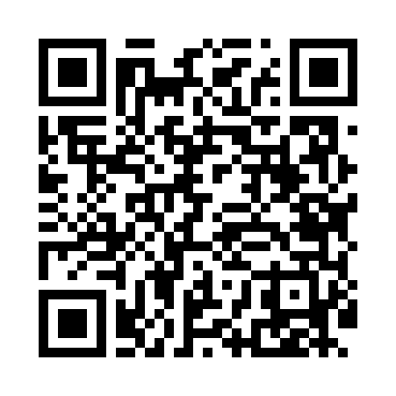
Номер товарно-транспортной накладной: |  |  | Торговый представитель: Kamol aka
Поставщик: Toshkent falcon fly 2 |  |  | Телефон торгового представителя: +998979626299
Дата отгрузки: 30.11.2025 |  |  | Контрагент: """" Klient
Дата консигнации: |  |  | Адрес:
Доставщик: |  |  | Телефон:
Телефон доставщика:
Время заказа: 30.11.2025 15:07:35
№ | Штрих-код | Название товаров (работ,услуг) | Количество | Количество в кейсе | Цена | Сумма
 |  |  | 352 |  |  | 757.9
1 | 6905385390149 | Пластмассовая пиала YST-3147, 11×11 см, XP-39 -14 | 50 | 50 шт. | 1.50 | 75
2 | 6905385390125 | Пластиковая салатница YST066, 19×19 см, XP-39 -12 | 20 | 20 шт. | 2 | 40
3 | 6905385390309 | Пластиковый салатница MX10-10.8 XP-39-30 | 20 | 20 шт. | 4.90 | 98
4 | 6905385390224 | Пластиковая салатница YST106, 27×25.5 см, XP- 39-22 | 60 | 60 шт. | 2.60 | 156
5 | 6905385390231 | Пластиковая салатница YST108, 37.5×20 см, XP- 39-23 | 30 | 30 шт. | 4.70 | 141
6 | 6905621392395 | Металл санчқи DB-92-39 | 15 | 15 шт. | 2.90 | 43.50
7 | 6905385390347 | Пластмассовая чашка с тарелкой 5305 XP-39-35/ XP-39-34 | 40 | 40 шт. | 2.90 | 116
8 | 6982321692666 | Ложка DB-3-111 | 7 | 7 шт. | 1.20 | 8.40
9 | 6805019698798 | Сервировочный подтарельник, 30×45 см, DB-98-7 9 | 90 | 90 шт. | 0.40 | 36
10 | 6925956387422 | Қоғоз сочиқ учун органайзер 8742 DB-14-86 | 20 | 20 шт. | 2.20 | 44
Итого: 757.9$|->UZS: 9,473,750.00

